采购
LG-Le-7天库存采购-1.16 业务:伍菲-助理:嘉卉-采购:陈诺 仓库:东梅
SKU | SKU | size | 图片 | 应采 | 快递单号 | 备注 | 采购链接
YOG-001-Noir-S | 长款瑜伽裤-黑色 | S | 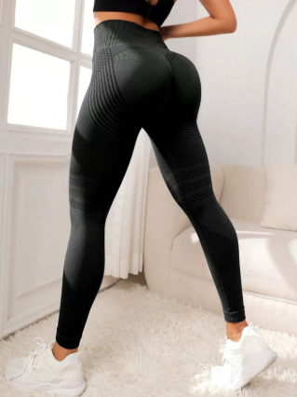 | 407 |  |  | https://detail.1688.com/offer/755189854367.html?spm=a360q.8274423%2Fnew.goods.productname
YOG-001-Noir-M | 长款瑜伽裤-黑色 | M |  | 763
YOG-001-Noir-L | 长款瑜伽裤-黑色 | L |  | 798
YOG-001-Noir-XL | 长款瑜伽裤-黑色 | XL |  | 466
YOG-001-Noir-2XL | 长款瑜伽裤-黑色 | 2XL |  | 258
YOG-001-Noir-3XL | 长款瑜伽裤-黑色 | 3XL |  | 130
YOG-001-Beige-S | 长款瑜伽裤-杏色 | S | 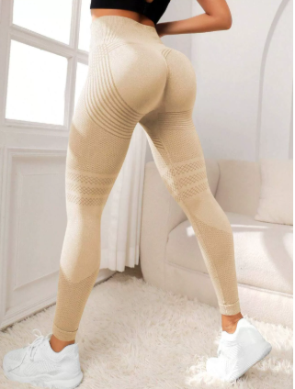 | 32
YOG-001-Beige-M | 长款瑜伽裤-杏色 | M |  | 31
YOG-001-Beige-L | 长款瑜伽裤-杏色 | L |  | 62
YOG-001-Beige-XL | 长款瑜伽裤-杏色 | XL |  | 35
YOG-001-Beige-2XL | 长款瑜伽裤-杏色 | 2XL |  | 15
YOG-001-Beige-3XL | 长款瑜伽裤-杏色 | 3XL |  | 25
YOG-001-Rose-S | 长款瑜伽裤-玫红 | S | 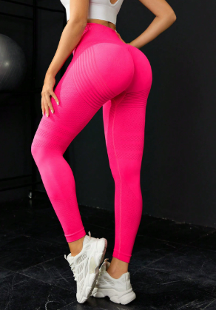 | 1
YOG-001-Rose-M | 长款瑜伽裤-玫红 | M
YOG-001-Rose-L | 长款瑜伽裤-玫红 | L
YOG-001-Rose-XL | 长款瑜伽裤-玫红 | XL
YOG-001-Rose-2XL | 长款瑜伽裤-玫红 | 2XL |  | 2
YOG-001-Rose-3XL | 长款瑜伽裤-玫红 | 3XL
YOG-001-Bleu-S | 长款瑜伽裤-蓝色 | S | 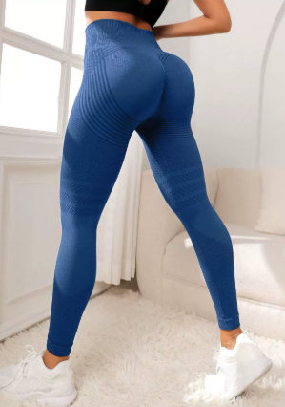
YOG-001-Bleu-M | 长款瑜伽裤-蓝色 | M
YOG-001-Bleu-L | 长款瑜伽裤-蓝色 | L |  | 4
YOG-001-Bleu-XL | 长款瑜伽裤-蓝色 | XL
YOG-001-Bleu-2XL | 长款瑜伽裤-蓝色 | 2XL |  | 1
YOG-001-Bleu-3XL | 长款瑜伽裤-蓝色 | 3XL
YOG-001-Dark Grey-S | 长款瑜伽裤-深灰色 | S | 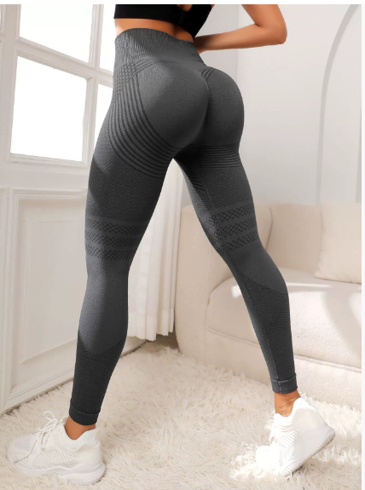 | 48
YOG-001-Dark Grey-M | 长款瑜伽裤-深灰色 | M |  | 190
YOG-001-Dark Grey-L | 长款瑜伽裤-深灰色 | L |  | 184
YOG-001-Dark Grey-XL | 长款瑜伽裤-深灰色 | XL |  | 74
YOG-001-Dark Grey-2XL | 长款瑜伽裤-深灰色 | 2XL |  | 51
YOG-001-Dark Grey-3XL | 长款瑜伽裤-深灰色 | 3XL |  | 21
ART-001-Noir -S | 短款瑜伽裤-黑色 | S | 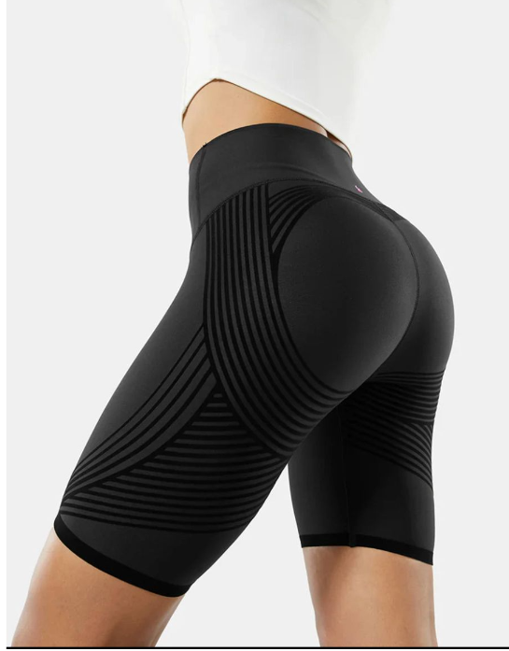 | 3 |  |  | https://detail.1688.com/offer/954071845402.html?spm=a360q.8274423%2Fnew.goods.productimage
ART-001-Noir -M | 短款瑜伽裤-黑色 | M
ART-001-Noir -L | 短款瑜伽裤-黑色 | L
ART-001-Noir -XL | 短款瑜伽裤-黑色 | XL
ART-001-Noir -2XL | 短款瑜伽裤-黑色 | 2XL
ART-001-Dark Grey-S | 短款瑜伽裤-深灰色 | S | 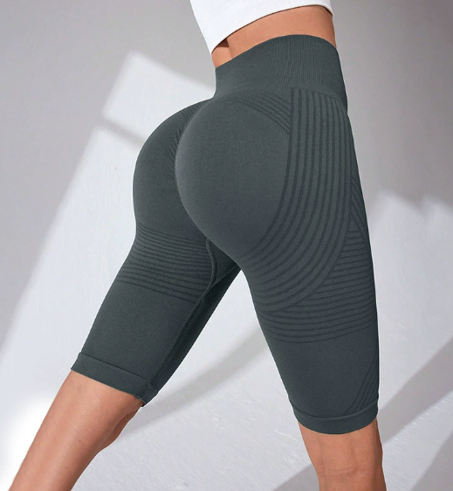
ART-001-Dark gray -M | 短款瑜伽裤-深灰色 | M |  | 2
ART-002-Dark gray -L | 短款瑜伽裤-深灰色 | L
ART-001-Dark gray -XL | 短款瑜伽裤-深灰色 | XL
ART-001-Dark gray -2XL | 短款瑜伽裤-深灰色 | 2XL
ART-001-Dark Grey -3XL | 短款瑜伽裤-深灰色 | 3XL
ART-001-Bleu-S | 短款瑜伽裤-蓝色 | S | 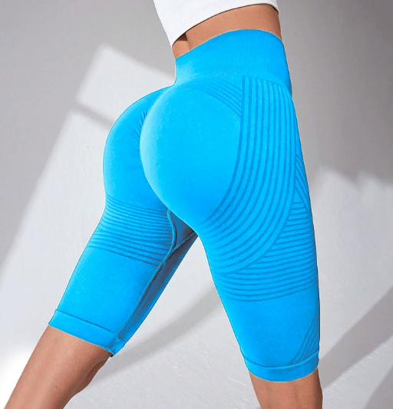
ART-001-Bleu-M | 短款瑜伽裤-蓝色 | M
ART-001-Blue -L | 短款瑜伽裤-蓝色 | L
ART-001-Bleu-XL | 短款瑜伽裤-蓝色 | XL
ART-001-Bleu-2XL | 短款瑜伽裤-蓝色 | 2XL
ART-001-Rose-S | 短款瑜伽裤-粉色 | S | 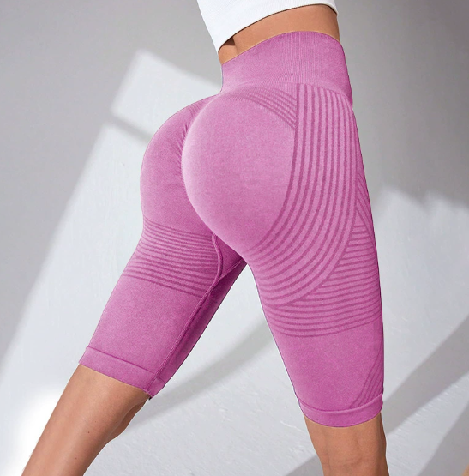
ART-001-Rose-XL | 短款瑜伽裤-粉色 | XL
ART-003-Noir | 袖套-黑色 | 均码 | 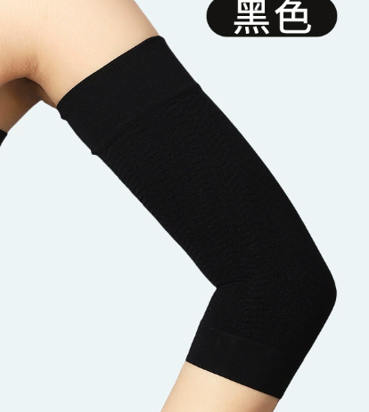 | 883 |  |  | https://detail.1688.com/offer/839714820723.html
ART-003-Beige | 袖套-杏色 | 均码 | 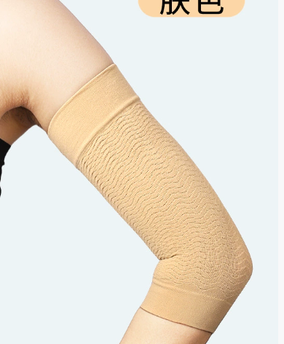 | 150
ART-002-Noir-S | 塑身衣-黑色 | S | 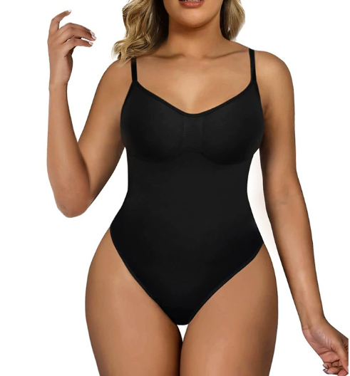 |  |  |  | https://detail.1688.com/offer/825368947200.html?spm=a360q.8274423%2Fnew.goods.productimage
ART-002-Noir-M | 塑身衣-黑色 | M
ART-002-Noir-L | 三角裤塑身衣-黑色 | L |  | 1
ART-002-Noir-XL | 三角裤塑身衣-黑色 | XL
ART-002-Noir-2XL | 三角裤塑身衣-黑色 | 2XL
ART-001-Beige-S | 三角裤塑身衣-杏色 | S | 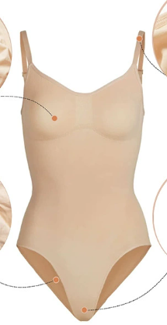
ART-002-Beige-M | 三角裤塑身衣-杏色 | M |  | 1
ART-002-Beige-L | 三角裤塑身衣-杏色 | L
ART-002-Beige-XL | 三角裤塑身衣-杏色 | XL
ART-002-Beige-2XL | 三角裤塑身衣-杏色 | 2XL
ART-004 | 瑜伽贴 |  | 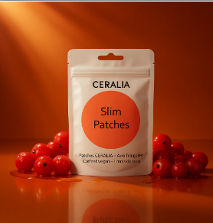 |  |  |  | https://detail.1688.com/offer/985311607246.html
 |  |  | SUM | 4638

